Grafikon 1
Grafikon 1. Usporedba broja poduzetnika i broja zaposlenih Karlovačke županije s pet susjednih županija u 2016. godini

2016. | Broj zaposlenih | Broj poduzetnika
Zagrebačka | 50,365 | 7,026
Sisačko-moslavačka | 16,076 | 1,925
Primorsko-goranska | 60,244 | 9,689
Ličko-senjska | 4,150 | 765
Karlovačka | 16,337 | 2,027

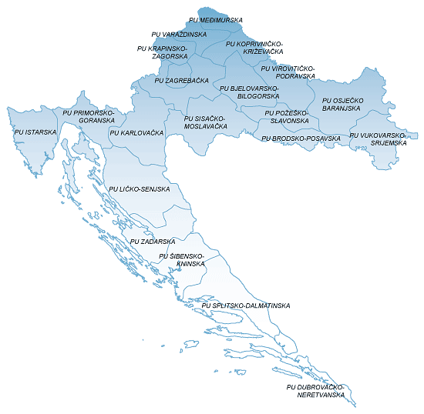

Izvor: Fina, Registar godišnjih financijskih izvještaja, obrada GFI-a za 2016. godinu

